Biały
 | Cennik PLN netto 2021

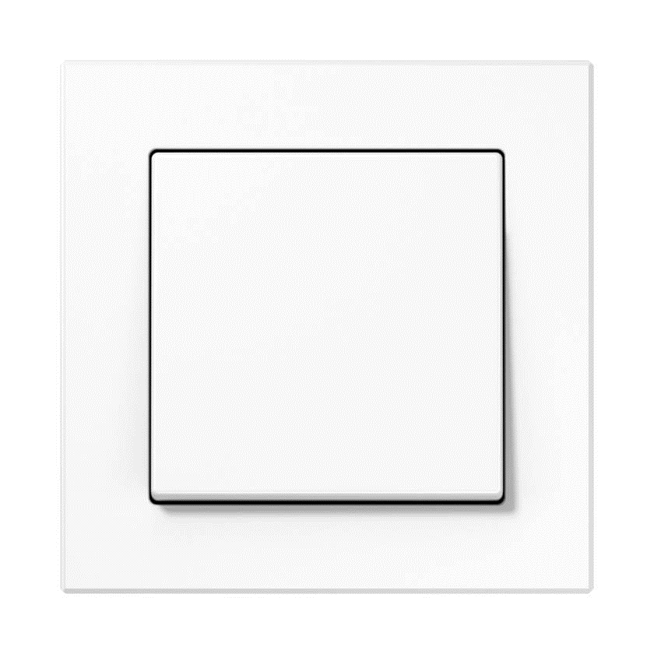
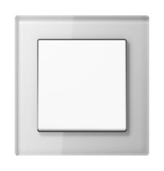

Seria ACREATION - BIAŁY
Kod produktu | Nazwa | Cena zł netto
Włącznik pojedynczy

506U | Mechanizm łącznika uniwersalny | 35.44 zł
A590WW | Klawisz pojedynczy, biały | 14.38 zł
AC581WW | Ramka 1-krotna, biały | 25.99 zł
 | Razem | 75.81 zł
Włącznik krzyżowy

507U | Mechanizm łącznika krzyżowy | 75.15 zł
A590WW | Klawisz pojedynczy, biały | 14.38 zł
AC581WW | Ramka 1-krotna, biały | 25.99 zł
 | Razem | 115.52 zł
Włącznik podwójny

505U | Mechanizm łącznika seryjny | 56.12 zł
A595WW | Klawisz podwójny, biały | 27.40 zł
AC581WW | Ramka 1-krotna, biały | 25.99 zł
 | Razem | 109.51 zł
Włącznik podwójny schodowy

509U | Mechanizm łącznika seryjnego-schodowy | 97.85 zł
A595WW | Klawisz podwójny, biały | 27.40 zł
AC581WW | Ramka 1-krotna, biały | 25.99 zł
 | Razem | 151.24 zł
Przycisk pojedynczy

531U | Mechanizm dzwonkowy, 1 zwierny | 39.95 zł
A590WW | Klawisz pojedynczy, biały | 14.38 zł
AC581WW | Ramka 1-krotna, biały | 25.99 zł
 | Razem | 80.32 zł
Przycisk podwójny

535U | Mechanizm dzwonkowy, 2 zwierne | 66.46 zł
A595WW | Klawisz podwójny, biały | 27.40 zł
AC581WW | Ramka 1-krotna, biały | 25.99 zł
 | Razem | 119.85 zł
Gniazdo pojedyncze

1521FEINS | Mechanizm gniazda F, śruba | 40.61 zł
A1521FWWPL-1 | Płytka gniazda F, biały | 9.87 zł
AC581WW | Ramka 1-krotna, biały | 25.99 zł
 | Razem | 76.47 zł
Gniazdo bryzgoszczelne

A1521FKIKLWWPL-1 | Nieprawidłowy kod produktu
1521FEINS | Mechanizm gniazda F, śruba | 40.61 zł
551WU | Pierścień uszczelniający IP44 | 10.62 zł
AC581WW | Ramka 1-krotna, biały | 25.99 zł
 | Razem | 77.22 zł
Ładowarka USB

USB15CAWW | Ładowarka USB typ A-C, biały | 276.08 zł
A1569USBWW | Pokrywa ładowarki USB | 22.42 zł
AC581WW | Ramka 1-krotna, biały | 25.99 zł
 | Razem | 324.49 zł
Gniazdo TV

EDU04F | Gniazdo antenowe RTV końcowe | 122.95 zł
A561PLTVWW | Płytka centralna RTV, biały | 22.42 zł
AC581WW | Ramka 1-krotna, biały | 25.99 zł
 | Razem | 171.36 zł
Gniazdo SAT/TV

EDA302F | Gniazdo antenowe RTV/SAT, końcowe | 122.95 zł
A561PLSATWW | Płytka centralna RTV/SAT, biały | 22.42 zł
AC581WW | Ramka 1-krotna, biały | 25.99 zł
 | Razem | 171.36 zł
Gniazdo internetowe pojedyncze

UAE8UPOK6 | Gniazdo RJ45 8 kat. 6, pojedyncze | 108.05 zł
A569-1PLUAWW | Płytka centralna RJ11/RJ45, biały | 22.42 zł
AC581WW | Ramka 1-krotna, biały | 25.99 zł
 | Razem | 156.46 zł
Gniazdo internetowe podwójne

UAE8-8UPOK6 | Gniazdo RJ45 8/8 kat. 6, podwójne | 145.79 zł
A569-2BFPLUAWW | Płytka centralna RJ11/RJ45, biały | 22.42 zł
AC581WW | Ramka 1-krotna, biały | 25.99 zł
 | Razem | 194.20 zł
Ściemniacz obrotowy

1731DD | Mechanizm ściemniacza LED Uniwersalny | 459.28 zł
A1540WW | Płytka centralna do ściemniacza, biały | 26.13 zł
AC581WW | Ramka 1-krotna, biały | 25.99 zł
 | Razem | 511.40 zł
Ściemniacz dotykowy

1711DE | Mechanizm ściemniacza Uniwersalny LED | 490.26 zł
A1700WW | Klawisz Standardowy | 104.67 zł
AC581WW | Ramka 1-krotna, biały | 25.99 zł
 | Razem | 620.92 zł
Ramki

AC581WW | Ramka 1-krotna, biały | 25.99 zł
AC582WW | Ramka 2-krotna, biały | 35.53 zł
AC583WW | Ramka 3-krotna, biały | 64.95 zł
AC584WW | Ramka 4-krotna, biały | 104.81 zł
AC585WW | Ramka 5-krotna, biały | 159.99 zł
Ramki szklane

AC581GLWW | Ramka 1-krotna, szkło biały | 158.63 zł
AC582GLWW | Ramka 2-krotna, szkło biały | 271.38 zł
AC583GLWW | Ramka 3-krotna, szkło biały | 452.38 zł
AC584GLWW | Ramka 4-krotna, szkło biały | 624.77 zł
AC585GLWW | Ramka 5-krotna, szkło biały | 777.24 zł

Czarny
 | Cennik PLN netto 2021

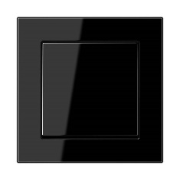


Seria ACREATION - CZARNY
Kod produktu | Nazwa | Cena zł netto
Włącznik pojedynczy

506U | Mechanizm łącznika uniwersalny | 35.44 zł
A590SW | Klawisz pojedynczy, czarny | 16.97 zł
AC581SW | Ramka 1-krotna, czarny | 27.26 zł
 | Razem | 79.67 zł
Włącznik krzyżowy

507U | Mechanizm łącznika krzyżowy | 75.15 zł
A590SW | Klawisz pojedynczy, czarny | 16.97 zł
AC581SW | Ramka 1-krotna, czarny | 27.26 zł
 | Razem | 119.38 zł
Włącznik podwójny

505U | Mechanizm łącznika seryjny | 56.12 zł
A595SW | Klawisz podwójny, czarny | 29.38 zł
AC581SW | Ramka 1-krotna, czarny | 27.26 zł
 | Razem | 112.76 zł
Włącznik podwójny schodowy

509U | Mechanizm łącznika seryjnego-schodowy | 97.85 zł
A595SW | Klawisz podwójny, czarny | 29.38 zł
AC581SW | Ramka 1-krotna, czarny | 27.26 zł
 | Razem | 154.49 zł
Przycisk pojedynczy

531U | Mechanizm dzwonkowy, 1 zwierny | 39.95 zł
A590SW | Klawisz pojedynczy, czarny | 16.97 zł
AC581SW | Ramka 1-krotna, czarny | 27.26 zł
 | Razem | 84.18 zł
Przycisk podwójny

535U | Mechanizm dzwonkowy, 2 zwierne | 66.46 zł
A595SW | Klawisz podwójny, czarny | 29.38 zł
AC581SW | Ramka 1-krotna, czarny | 27.26 zł
 | Razem | 123.10 zł
Gniazdo pojedyncze

1521FEINS | Mechanizm gniazda F, śruba | 40.61 zł
A1521FSWPL-1 | Płytka gniazda F, czarny | 15.70 zł
AC581SW | Ramka 1-krotna, czarny | 27.26 zł
 | Razem | 83.57 zł
Gniazdo bryzgoszczelne

A1520KIKLSW | Gniazdo SCHUKO z klapką | 70.55 zł
551WU | Pierścień uszczelniający IP44 | 10.62 zł
AC581SW | Ramka 1-krotna, czarny | 27.26 zł
 | Razem | 108.43 zł
Ładowarka USB

USB15CASW | Ładowarka USB typ A-C, czarny | 276.08 zł
A1569USBSW | Pokrywa ładowarki USB | 31.91 zł
AC581SW | Ramka 1-krotna, czarny | 27.26 zł
 | Razem | 335.25 zł
Gniazdo TV

EDU04F | Gniazdo antenowe RTV końcowe | 122.95 zł
A561PLTVSW | Płytka centralna RTV, czarny | 31.91 zł
AC581SW | Ramka 1-krotna, czarny | 27.26 zł
 | Razem | 182.12 zł
Gniazdo SAT/TV

EDA302F | Gniazdo antenowe RTV/SAT, końcowe | 122.95 zł
A561PLSATSW | Płytka centralna RTV/SAT, czarny | 31.91 zł
AC581SW | Ramka 1-krotna, czarny | 27.26 zł
 | Razem | 182.12 zł
Gniazdo internetowe pojedyncze

UAE8UPOK6 | Gniazdo RJ45 8 kat. 6, pojedyncze | 108.05 zł
A569-1PLUASW | Płytka centralna RJ11/RJ45, czarny | 31.91 zł
AC581SW | Ramka 1-krotna, czarny | 27.26 zł
 | Razem | 167.22 zł
Gniazdo internetowe podwójne

UAE8-8UPOK6 | Gniazdo RJ45 8/8 kat. 6, podwójne | 145.79 zł
A569-2BFPLUASW | Płytka centralna RJ11/RJ45, czarny | 31.91 zł
AC581SW | Ramka 1-krotna, czarny | 27.26 zł
 | Razem | 204.96 zł
Ściemniacz obrotowy

1731DD | Mechanizm ściemniacza LED Uniwersalny | 459.28 zł
A1540SW | Płytka centralna do ściemniacza, czarny | 39.43 zł
AC581SW | Ramka 1-krotna, czarny | 27.26 zł
 | Razem | 525.97 zł
Ściemniacz dotykowy

1711DE | Mechanizm ściemniacza Uniwersalny LED | 490.26 zł
A1700SW | Klawisz Standardowy | 122.81 zł
AC581SW | Ramka 1-krotna, czarny | 27.26 zł
 | Razem | 640.33 zł
Ramki

AC581SW | Ramka 1-krotna, czarny | 27.26 zł
AC582SW | Ramka 2-krotna, czarny | 39.25 zł
AC583SW | Ramka 3-krotna, czarny | 68.24 zł
AC584SW | Ramka 4-krotna, czarny | 109.89 zł
AC585SW | Ramka 5-krotna, czarny | 167.32 zł
Ramki szklane

AC581GLSW | Ramka 1-krotna, szkło czarny | 158.63 zł
AC582GLSW | Ramka 2-krotna, szkło czarny | 271.38 zł
AC583GLSW | Ramka 3-krotna, szkło czarny | 452.38 zł
AC584GLSW | Ramka 4-krotna, szkło czarny | 624.77 zł
AC585GLSW | Ramka 5-krotna, szkło czarny | 777.24 zł

Aluminium
 | Cennik PLN netto 2021

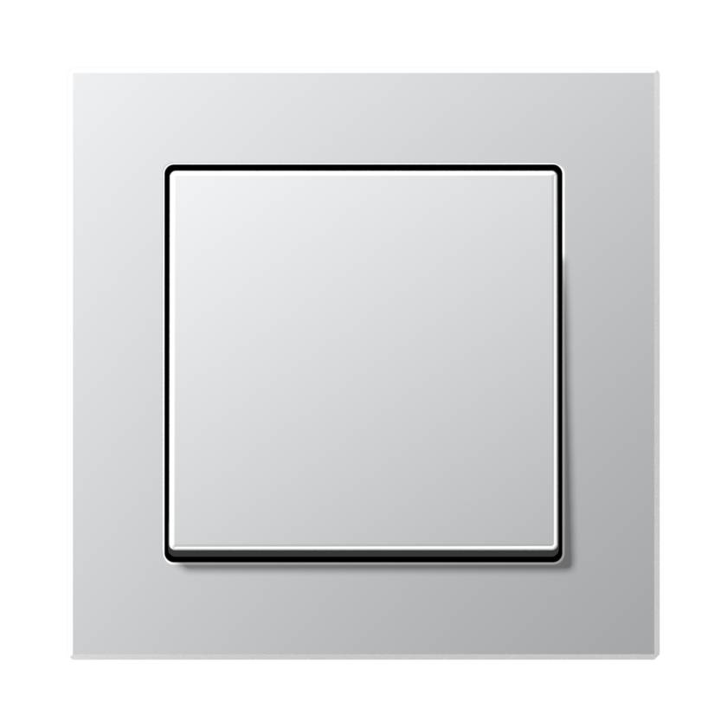

Seria ACREATION - ALUMINIUM
Kod produktu | Nazwa | Cena zł netto
Włącznik pojedynczy

506U | Mechanizm łącznika uniwersalny | 35.44 zł
A590AL | Klawisz pojedynczy, aluminiowy | 36.99 zł
AC581AL | Ramka 1-krotna, aluminiowy | 39.95 zł
 | Razem | 112.38 zł
Włącznik krzyżowy

507U | Mechanizm łącznika krzyżowy | 75.15 zł
A590AL | Klawisz pojedynczy, aluminiowy | 36.99 zł
AC581AL | Ramka 1-krotna, aluminiowy | 39.95 zł
 | Razem | 152.09 zł
Włącznik podwójny

505U | Mechanizm łącznika seryjny | 56.12 zł
A595AL | Klawisz podwójny, aluminiowy | 50.34 zł
AC581AL | Ramka 1-krotna, aluminiowy | 39.95 zł
 | Razem | 146.41 zł
Włącznik podwójny schodowy

509U | Mechanizm łącznika seryjnego-schodowy | 97.85 zł
A595AL | Klawisz podwójny, aluminiowy | 50.34 zł
AC581AL | Ramka 1-krotna, aluminiowy | 39.95 zł
 | Razem | 188.14 zł
Przycisk pojedynczy

531U | Mechanizm dzwonkowy, 1 zwierny | 39.95 zł
A590AL | Klawisz pojedynczy, aluminiowy | 36.99 zł
AC581AL | Ramka 1-krotna, aluminiowy | 39.95 zł
 | Razem | 116.89 zł
Przycisk podwójny

535U | Mechanizm dzwonkowy, 2 zwierne | 66.46 zł
A595AL | Klawisz podwójny, aluminiowy | 50.34 zł
AC581AL | Ramka 1-krotna, aluminiowy | 39.95 zł
 | Razem | 156.75 zł
Gniazdo pojedyncze

1521FEINS | Mechanizm gniazda F, śruba | 40.61 zł
A1521FALPL-1 | Płytka gniazda F, aluminiowy | 21.39 zł
AC581AL | Ramka 1-krotna, aluminiowy | 39.95 zł
 | Razem | 101.95 zł
Gniazdo bryzgoszczelne

A1520BFKIKLAL | Gniazdo SCHUKO | 91.74 zł
551WU | Pierścień uszczelniający IP44 | 10.62 zł
AC581AL | Ramka 1-krotna, aluminiowy | 39.95 zł
 | Razem | 142.31 zł
Ładowarka USB

USB15CASW | Ładowarka USB typ A-C, czarny | 276.08 zł
A1569USBAL | Pokrywa ładowarki USB | 50.10 zł
AC581AL | Ramka 1-krotna, aluminiowy | 39.95 zł
 | Razem | 366.13 zł
Gniazdo TV

EDU04F | Gniazdo antenowe RTV końcowe | 122.95 zł
A561PLTVAL | Płytka centralna RTV, aluminiowy | 50.10 zł
AC581AL | Ramka 1-krotna, aluminiowy | 39.95 zł
 | Razem | 213.00 zł
Gniazdo SAT/TV

EDA302F | Gniazdo antenowe RTV/SAT, końcowe | 122.95 zł
A561PLSATAL | Płytka centralna RTV/SAT, aluminiowy | 50.10 zł
AC581AL | Ramka 1-krotna, aluminiowy | 39.95 zł
 | Razem | 213.00 zł
Gniazdo internetowe pojedyncze

UAE8UPOK6 | Gniazdo RJ45 8 kat. 6, pojedyncze | 108.05 zł
A569-1PLUAAL | Płytka centralna RJ11/RJ45, aluminiowy | 50.10 zł
AC581AL | Ramka 1-krotna, aluminiowy | 39.95 zł
 | Razem | 198.10 zł
Gniazdo internetowe podwójne

UAE8-8UPOK6 | Gniazdo RJ45 8/8 kat. 6, podwójne | 145.79 zł
A569-2BFPLUAAL | Płytka centralna RJ11/RJ45, aluminiowy | 50.10 zł
AC581AL | Ramka 1-krotna, aluminiowy | 39.95 zł
 | Razem | 235.84 zł
Ściemniacz obrotowy

1731DD | Mechanizm ściemniacza LED Uniwersalny | 459.28 zł
A1540AL | Płytka centralna do ściemniacza | 67.92 zł
AC581AL | Ramka 1-krotna, aluminiowy | 39.95 zł
 | Razem | 567.15 zł
Ściemniacz dotykowy

1711DE | Mechanizm ściemniacza Uniwersalny LED | 490.26 zł
A1700AL | Klawisz Standardowy | 149.04 zł
AC581AL | Ramka 1-krotna, aluminiowy | 39.95 zł
 | Razem | 679.25 zł
Ramki

AC581AL | Ramka 1-krotna, aluminiowy | 39.95 zł
AC582AL | Ramka 2-krotna, aluminiowy | 58.61 zł
AC583AL | Ramka 3-krotna, aluminiowy | 96.07 zł
AC584AL | Ramka 4-krotna, aluminiowy | 156.04 zł
AC585AL | Ramka 5-krotna, aluminiowy | 237.54 zł

Antracyt
 | Cennik PLN netto 2021

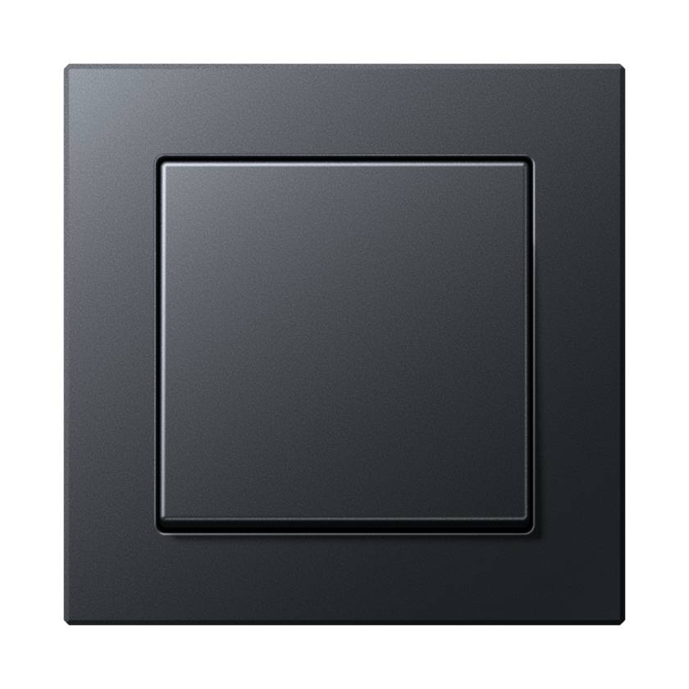

Seria ACREATION - ANTRACYT MAT
Kod produktu | Nazwa | Cena zł netto
Włącznik pojedynczy

506U | Mechanizm łącznika uniwersalny | 35.44 zł
A590BFANM | Klawisz pojedynczy | 16.97 zł
AC581BFANM | Ramka 1-krotna | 27.26 zł
 | Razem | 79.67 zł
Włącznik krzyżowy

507U | Mechanizm łącznika krzyżowy | 75.15 zł
A590BFANM | Klawisz pojedynczy | 16.97 zł
AC581BFANM | Ramka 1-krotna | 27.26 zł
 | Razem | 119.38 zł
Włącznik podwójny

505U | Mechanizm łącznika seryjny | 56.12 zł
A595BFANM | Klawisz podwójny | 29.38 zł
AC581BFANM | Ramka 1-krotna | 27.26 zł
 | Razem | 112.76 zł
Włącznik podwójny schodowy

509U | Mechanizm łącznika seryjnego-schodowy | 97.85 zł
A595BFANM | Klawisz podwójny | 29.38 zł
AC581BFANM | Ramka 1-krotna | 27.26 zł
 | Razem | 154.49 zł
Przycisk pojedynczy

531U | Mechanizm dzwonkowy, 1 zwierny | 39.95 zł
A590BFANM | Klawisz pojedynczy | 16.97 zł
AC581BFANM | Ramka 1-krotna | 27.26 zł
 | Razem | 84.18 zł
Przycisk podwójny

535U | Mechanizm dzwonkowy, 2 zwierne | 66.46 zł
A595BFANM | Klawisz podwójny | 29.38 zł
AC581BFANM | Ramka 1-krotna | 27.26 zł
 | Razem | 123.10 zł
Gniazdo pojedyncze

1521FEINS | Mechanizm gniazda F, śruba | 40.61 zł
A1521FBFANMP1 | Płytka centralna | 15.70 zł
AC581BFANM | Ramka 1-krotna | 27.26 zł
 | Razem | 83.57 zł
Gniazdo bryzgoszczelne

A1520BFKIKLANM | Gniazdo SCHUKO z klapką | 70.55 zł
551WU | Pierścień uszczelniający IP44 | 10.62 zł
AC581BFANM | Ramka 1-krotna | 27.26 zł
 | Razem | 108.43 zł
Ładowarka USB

USB15CASW | Ładowarka USB typ A-C, czarny | 276.08 zł
A1569USBANM | Pokrywa ładowarki USB | 31.91 zł
AC581BFANM | Ramka 1-krotna | 27.26 zł
 | Razem | 335.25 zł
Gniazdo TV

EDU04F | Gniazdo antenowe RTV końcowe | 122.95 zł
A561BFPLTVANM | Płytka centralna RTV, antracyt | 31.91 zł
AC581BFANM | Ramka 1-krotna | 27.26 zł
 | Razem | 182.12 zł
Gniazdo SAT/TV

EDA302F | Gniazdo antenowe RTV/SAT, końcowe | 122.95 zł
A561BFPLSATANM | Płytka centralna RTV/SAT, antracyt | 31.91 zł
AC581BFANM | Ramka 1-krotna | 27.26 zł
 | Razem | 182.12 zł
Gniazdo internetowe pojedyncze

UAE8UPOK6 | Gniazdo RJ45 8 kat. 6, pojedyncze | 108.05 zł
A569-1BFPLUAANM | Płytka centralna RJ11/RJ45, antracytowy | 31.91 zł
AC581BFANM | Ramka 1-krotna | 27.26 zł
 | Razem | 167.22 zł
Gniazdo internetowe podwójne

UAE8-8UPOK6 | Gniazdo RJ45 8/8 kat. 6, podwójne | 145.79 zł
A569-2BFPLUAANM | Płytka centralna RJ11/RJ45, antracytowy | 31.91 zł
AC581BFANM | Ramka 1-krotna | 27.26 zł
 | Razem | 204.96 zł
Ściemniacz obrotowy

1731DD | Mechanizm ściemniacza LED Uniwersalny | 459.28 zł
A1540BFANM | Płytka centralna do ściemniacza | 39.43 zł
AC581BFANM | Ramka 1-krotna | 27.26 zł
 | Razem | 525.97 zł
Ściemniacz dotykowy

1711DE | Mechanizm ściemniacza Uniwersalny LED | 490.26 zł
A1700BFANM | Klawisz Standardowy | 118.77 zł
AC581BFANM | Ramka 1-krotna | 27.26 zł
 | Razem | 636.29 zł
Ramki

AC581BFANM | Ramka 1-krotna | 27.26 zł
AC582BFANM | Ramka 2-krotna | 39.25 zł
AC583BFANM | Ramka 3-krotna | 68.24 zł
AC584BFANM | Ramka 4-krotna | 109.89 zł
AC585BFANM | Ramka 5-krotna | 167.32 zł

Szampański
 | Cennik PLN netto 2021

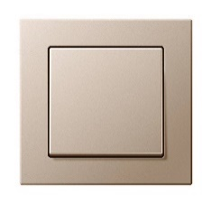
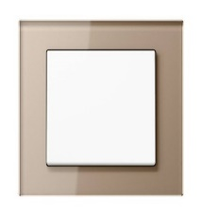

Seria ACREATION - SZAMPAŃSKI
Kod produktu | Nazwa | Cena zł netto
Włącznik pojedynczy

506U | Mechanizm łącznika uniwersalny | 35.44 zł
A590CH | Klawisz pojedynczy, szampański | 36.99 zł
AC581CH | Ramka 1-krotna, szampański | 39.95 zł
 | Razem | 112.38 zł
Włącznik krzyżowy

507U | Mechanizm łącznika krzyżowy | 75.15 zł
A590CH | Klawisz pojedynczy, szampański | 36.99 zł
AC581CH | Ramka 1-krotna, szampański | 39.95 zł
 | Razem | 152.09 zł
Włącznik podwójny

505U | Mechanizm łącznika seryjny | 56.12 zł
A595CH | Klawisz podwójny, szampański | 50.34 zł
AC581CH | Ramka 1-krotna, szampański | 39.95 zł
 | Razem | 146.41 zł
Włącznik podwójny schodowy

509U | Mechanizm łącznika seryjnego-schodowy | 97.85 zł
A595CH | Klawisz podwójny, szampański | 50.34 zł
AC581CH | Ramka 1-krotna, szampański | 39.95 zł
 | Razem | 188.14 zł
Przycisk pojedynczy

531U | Mechanizm dzwonkowy, 1 zwierny | 39.95 zł
A590CH | Klawisz pojedynczy, szampański | 36.99 zł
AC581CH | Ramka 1-krotna, szampański | 39.95 zł
 | Razem | 116.89 zł
Przycisk podwójny

535U | Mechanizm dzwonkowy, 2 zwierne | 66.46 zł
A595CH | Klawisz podwójny, szampański | 50.34 zł
AC581CH | Ramka 1-krotna, szampański | 39.95 zł
 | Razem | 156.75 zł
Gniazdo pojedyncze

1521FEINS | Mechanizm gniazda F, śruba | 40.61 zł
A1521FCHPL-1 | Płytka gniazda F, szampański | 21.39 zł
AC581CH | Ramka 1-krotna, szampański | 39.95 zł
 | Razem | 101.95 zł
Gniazdo bryzgoszczelne

A1520BFKIKLCH | Gniazdo SCHUKO z klapką | 91.74 zł
551WU | Pierścień uszczelniający IP44 | 10.62 zł
AC581CH | Ramka 1-krotna, szampański | 39.95 zł
 | Razem | 142.31 zł
Ładowarka USB

USB15CASW | Ładowarka USB typ A-C, czarny | 276.08 zł
A1569USBCH | Pokrywa ładowarki USB | 50.10 zł
AC581CH | Ramka 1-krotna, szampański | 39.95 zł
 | Razem | 366.13 zł
Gniazdo TV

EDU04F | Gniazdo antenowe RTV końcowe | 122.95 zł
A561PLTVCH | Płytka centralna RTV, szampański | 50.10 zł
AC581CH | Ramka 1-krotna, szampański | 39.95 zł
 | Razem | 213.00 zł
Gniazdo SAT/TV

EDA302F | Gniazdo antenowe RTV/SAT, końcowe | 122.95 zł
A561PLSATCH | Płytka centralna RTV/SAT, szampański | 50.10 zł
AC581CH | Ramka 1-krotna, szampański | 39.95 zł
 | Razem | 213.00 zł
Gniazdo internetowe pojedyncze

UAE8UPOK6 | Gniazdo RJ45 8 kat. 6, pojedyncze | 108.05 zł
A569-1PLUACH | Płytka centralna RJ11/RJ45, szampański | 50.10 zł
AC581CH | Ramka 1-krotna, szampański | 39.95 zł
 | Razem | 198.10 zł
Gniazdo internetowe podwójne

UAE8-8UPOK6 | Gniazdo RJ45 8/8 kat. 6, podwójne | 145.79 zł
A569-2BFPLUACH | Płytka centralna RJ11/RJ45, szampański | 50.10 zł
AC581CH | Ramka 1-krotna, szampański | 39.95 zł
 | Razem | 235.84 zł
Ściemniacz obrotowy

1731DD | Mechanizm ściemniacza LED Uniwersalny | 459.28 zł
A1540CH | Płytka do ściemniacza, szampański | 67.92 zł
AC581CH | Ramka 1-krotna, szampański | 39.95 zł
 | Razem | 567.15 zł
Ściemniacz dotykowy

1711DE | Mechanizm ściemniacza Uniwersalny LED | 490.26 zł
A1700CH | Klawisz Standardowy | 149.04 zł
AC581CH | Ramka 1-krotna, szampański | 39.95 zł
 | Razem | 679.25 zł
Ramki

AC581CH | Ramka 1-krotna, szampański | 39.95 zł
AC582CH | Ramka 2-krotna, szampański | 58.61 zł
AC583CH | Ramka 3-krotna, szampański | 96.07 zł
AC584CH | Ramka 4-krotna, szampański | 156.04 zł
AC585CH | Ramka 5-krotna, szampański | 237.54 zł
Ramki szklane

AC581GLCH | Ramka 1-krotna, szkło szampański | 158.63 zł
AC582GLCH | Ramka 2-krotna, szkło szampański | 271.38 zł
AC583GLCH | Ramka 3-krotna, szkło, szampański | 452.38 zł
AC584GLCH | Ramka 4-krotna szkło, szampański | 624.77 zł
AC585GLCH | Ramka 5-krotna szkło, szampański | 777.24 zł

Mokka
 | Cennik PLN netto 2021

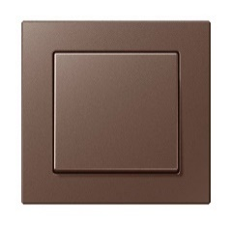
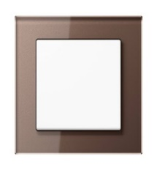

Seria ACREATION - MOKKA
Kod produktu | Nazwa | Cena zł netto
Włącznik pojedynczy

506U | Mechanizm łącznika uniwersalny | 35.44 zł
A590MO | Klawisz pojedynczy, mokka | 36.99 zł
AC581MO | Ramka 1-krotna, mokka | 39.95 zł
 | Razem | 112.38 zł
Włącznik krzyżowy

507U | Mechanizm łącznika krzyżowy | 75.15 zł
A590MO | Klawisz pojedynczy, mokka | 36.99 zł
AC581MO | Ramka 1-krotna, mokka | 39.95 zł
 | Razem | 152.09 zł
Włącznik podwójny

505U | Mechanizm łącznika seryjny | 56.12 zł
A595MO | Klawisz podwójny, mokka | 50.34 zł
AC581MO | Ramka 1-krotna, mokka | 39.95 zł
 | Razem | 146.41 zł
Włącznik podwójny schodowy

509U | Mechanizm łącznika seryjnego-schodowy | 97.85 zł
A595MO | Klawisz podwójny, mokka | 50.34 zł
AC581MO | Ramka 1-krotna, mokka | 39.95 zł
 | Razem | 188.14 zł
Przycisk pojedynczy

531U | Mechanizm dzwonkowy, 1 zwierny | 39.95 zł
A590MO | Klawisz pojedynczy, mokka | 36.99 zł
AC581MO | Ramka 1-krotna, mokka | 39.95 zł
 | Razem | 116.89 zł
Przycisk podwójny

535U | Mechanizm dzwonkowy, 2 zwierne | 66.46 zł
A595MO | Klawisz podwójny, mokka | 50.34 zł
AC581MO | Ramka 1-krotna, mokka | 39.95 zł
 | Razem | 156.75 zł
Gniazdo pojedyncze

1521FEINS | Mechanizm gniazda F, śruba | 40.61 zł
A1521FMOPL-1 | Płytka gniazda F, mokka | 21.39 zł
AC581MO | Ramka 1-krotna, mokka | 39.95 zł
 | Razem | 101.95 zł
Gniazdo bryzgoszczelne

A1520BFKIKLMO | Gniazdo SCHUKO z klapką | 91.74 zł
551WU | Pierścień uszczelniający IP44 | 10.62 zł
AC581MO | Ramka 1-krotna, mokka | 39.95 zł
 | Razem | 142.31 zł
Ładowarka USB

USB15CASW | Ładowarka USB typ A-C, czarny | 276.08 zł
A1569USBMO | Pokrywa ładowarki USB | 50.10 zł
AC581MO | Ramka 1-krotna, mokka | 39.95 zł
 | Razem | 366.13 zł
Gniazdo TV

EDU04F | Gniazdo antenowe RTV końcowe | 122.95 zł
A561PLTVMO | Płytka centralna RTV, mokka | 50.10 zł
AC581MO | Ramka 1-krotna, mokka | 39.95 zł
 | Razem | 213.00 zł
Gniazdo SAT/TV

EDA302F | Gniazdo antenowe RTV/SAT, końcowe | 122.95 zł
A561PLSATMO | Płytka centralna RTV/SAT, mokka | 50.10 zł
AC581MO | Ramka 1-krotna, mokka | 39.95 zł
 | Razem | 213.00 zł
Gniazdo internetowe pojedyncze

UAE8UPOK6 | Gniazdo RJ45 8 kat. 6, pojedyncze | 108.05 zł
A569-1PLUAMO | Płytka centralna RJ11/RJ45, mokka | 50.10 zł
AC581MO | Ramka 1-krotna, mokka | 39.95 zł
 | Razem | 198.10 zł
Gniazdo internetowe podwójne

UAE8-8UPOK6 | Gniazdo RJ45 8/8 kat. 6, podwójne | 145.79 zł
A569-2BFPLUAMO | Płytka centralna RJ11/RJ45, mokka | 50.10 zł
AC581MO | Ramka 1-krotna, mokka | 39.95 zł
 | Razem | 235.84 zł
Ściemniacz obrotowy

1731DD | Mechanizm ściemniacza LED Uniwersalny | 459.28 zł
A1540MO | Płytka centralna do ściemniacza, mokka | 67.92 zł
AC581MO | Ramka 1-krotna, mokka | 39.95 zł
 | Razem | 567.15 zł
Ściemniacz dotykowy

1711DE | Mechanizm ściemniacza Uniwersalny LED | 490.26 zł
A1700MO | Klawisz Standardowy | 149.04 zł
AC581MO | Ramka 1-krotna, mokka | 39.95 zł
 | Razem | 679.25 zł
Ramki

AC581MO | Ramka 1-krotna, mokka | 39.95 zł
AC582MO | Ramka 2-krotna, mokka | 58.61 zł
AC583MO | Ramka 3-krotna, mokka | 96.07 zł
AC584MO | Ramka 4-krotna, mokka | 156.04 zł
AC585MO | Ramka 5-krotna, mokka | 237.54 zł
Ramki szklane

AC581GLMO | Ramka 1-krotna, szkło mokka | 158.63 zł
AC582GLMO | Ramka 2-krotna, szkło mokka | 271.38 zł
AC583GLMO | Ramka 3-krotna, szkło mokka | 452.38 zł
AC584GLMO | Ramka 4-krotna szkło, mokka | 624.77 zł
AC585GLMO | Ramka 5-krotna szkło, mokka | 777.24 zł

Pozostałe ramki
 | Cennik PLN netto 2021

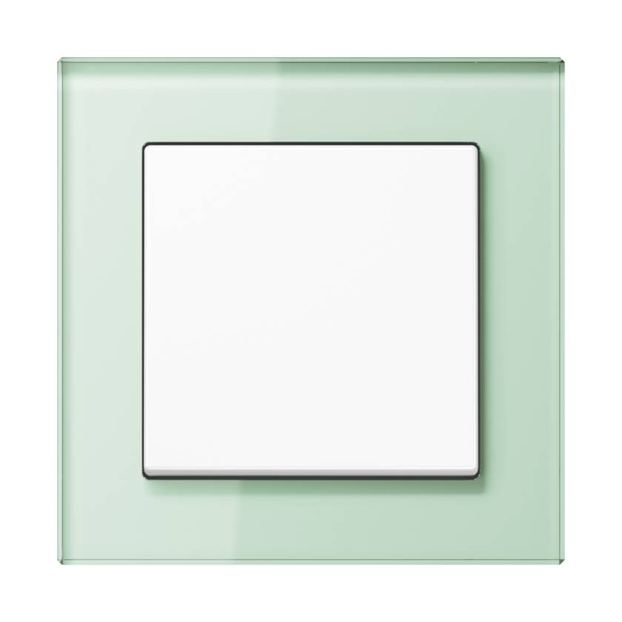

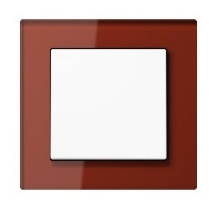
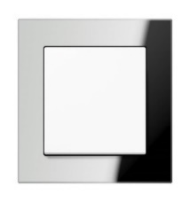

Seria ACREATION - ZIELEŃ
Ramki szklane

AC581GLWMT | Ramka 1-krotna, szkło biały mat | 158.63 zł
AC582GLWMT | Ramka 2-krotna, szkło mat | 271.38 zł
AC583GLWMT | Ramka 3-krotna, szkło mat | 452.38 zł
AC584GLWMT | Ramka 4-krotna, szkło mat | 624.77 zł
AC585GLWMT | Ramka 5-krotna, szkło mat | 777.24 zł
Seria ACREATION - BŁĘKITNY
Ramki szklane

AC581GLBLGR | Ramka 1-krotna, szkło błękitny | 158.63 zł
AC582GLBLGR | Ramka 2-krotna, szkło błękitny | 271.38 zł
AC583GLBLGR | Ramka 3-krotna, szkło błękitny | 452.38 zł
AC584GLBLGR | Ramka 4-krotna, szkło błękitny | 624.77 zł
AC585GLBLGR | Ramka 5-krotna, szkło błękitny | 777.24 zł
Seria ACREATION - CZERWONY
Ramki szklane

AC581GLRT | Ramka 1-krotna, szkło czerwony | 158.63 zł
AC582GLRT | Ramka 2-krotna, szkło czerwony | 271.38 zł
AC583GLRT | Ramka 3-krotna, szkło czerwony | 452.38 zł
AC584GLRT | Ramka 4-krotna, szkło czerwony | 624.77 zł
AC585GLRT | Ramka 5-krotna, szkło czerwony | 777.24 zł
Seria ACREATION - LUSTRO
Ramki szklane

AC581GLSI | Ramka 1-krotna, szkło lustro | 158.63 zł
AC582GLSI | Ramka 2-krotna, szkło lustro | 271.38 zł
AC583GLSI | Ramka 3-krotna, szkło lustro | 452.38 zł
AC584GLSI | Ramka 4-krotna, szkło lustro | 624.77 zł
AC585GLSI | Ramka 5-krotna, szkło lustro | 777.24 zł

